Hoja1
2023-01-16 16:14:12

LA PAZ 28 - HAEDO 4460-2005
BUENOS AIRES luquearti@gmail.com
____________________________________________________________________________________
"ESPATULAS PLASTICAS”
“Materia Prima Virgen"
" Maxima Flexibilidad"

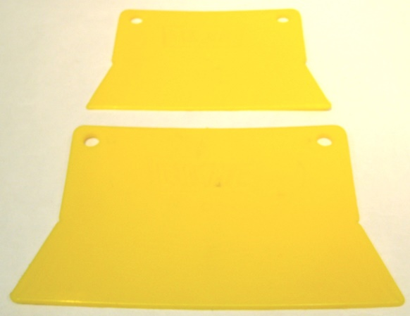
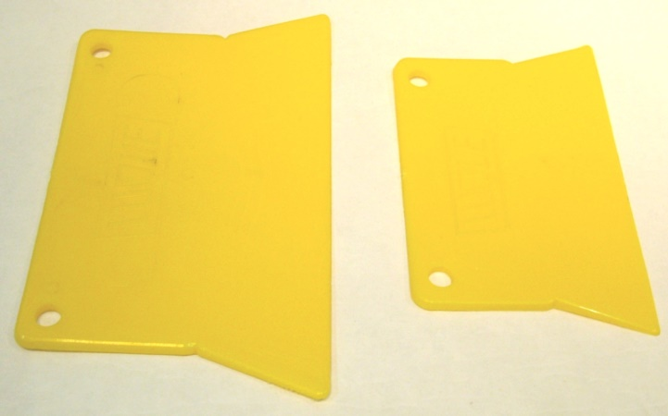

COD. | DESCRIPCION | PRECIO
ESP-10 | Espatula Plastica CHICA "LUQUE" | 25.000
ESP-11 | Espatula Plastica GRANDE "LUQUE" | 42.000

ENVASE: Bolsa x 24 unidades

N

